Vejledning
Vejledning
Formål
Virkemiddelværktøj til beregning af brinkerosion og deraf følgende fosfortab til vandløb. Værktøjet kan anvendes ved restaureringsprojekter, som f.eks. vådområde- og vandløbsrestaureringer. Værktøjet kan beregne effekten af den gennemførte restaurering fra før-situationen med f.eks. et kanalagtigt lige forløb, til situationen efter restaureringens gennemførelse når der er ændret på vandløbets form og skikkelse. Værktøjet kan også beregne effekten på brinkerosion og fosfortab ved at plante træer i bræmmen på den ene eller begge sider langs vandløbet. Værktøjet beregner brinkerosionen, samt det deraf medfølgende fosfortab til vandløbet i før-situationen, og i situationen efter den gennemførte restaurering, ud fra en række data om vandløbets beliggenhed, størrelse, længdefor, brinkerne anlæg og længde og omfanget af træer i bræmmen.
Virkemiddelberegneren baserer sig på analyser af brinkerosion i forskellige typer af danske vandløb, som er gennemgået i Kronvang og Larsen (2022). Anvendelse af virkemiddel beregneren kræver, at der indsamles viden fra restaureringsprojektet ud fra opmålinger, generelt indsamlet viden om vandløb og den detailprojektering, der er foretaget for projektområdet. Der er tale om data for hvor projektområdet er beliggende i forhold til landskabstype og georegion, samt størrelsen af vandløbet i form af en vandløbstype, der skal beregnes ud fra GIS data om vandløb i oplandet. Desuden skal der i både før og efter restaureringssituationen forefindes data om vandløbets morfologi i form af længde og stationeringer, vandløbets tværsnit, herunder den vertikale dybde fra bund til kronekant, samt brinkernes anlæg (hældning) og længde.
Kilder:
Kronvang, B. & Larsen, S.E. 2023. Virkemiddel for brinkerosion og fosfortab ved
restaurering af vådområder og vandløb. Aarhus Universitet, DCE – Nationalt Center
for Miljø og Energi, 34s. - Teknisk rapport nr. 263
Indsamling af data til virkemiddel værktøj
Til beregningen af fosfortabet ved brinkerosion, skal der i dette regneark indtastes vandløbslængde (m), grad af vegetation, brinkhøjde og brinklængde. Desuden skal der oplyses landskabstype, vandløbstype, georegion og vandløbsform. Disse beskrives nedenfor, hvor det sammenholdes med de respektive kolonner i fanen FØR og EFTER. I Fanerne er anvendt farvekoder; Hvide felter er til indtastning og rullelister, Grå (formler, låste).
Kolonne A: Transsekt-nr angives
Kolonne B: Landskabstypen angives, man kan vælge enten Hedeslette eller Moræne (rulleliste)
Kolonne C: Anvendes til beregninger. En formel der giver områder med Moræne tallet 10 og Hedeslette 1.
Kolonne D: Vandløbstype angives (rulleliste), man kan vælge mellem 1-3. Strahler orden 1&2=1 (<10 km2 opland), Strahler orden 3&4=2 (10-100 km2 opland) og Strahlerorden <4=3 (>100km2 opland).
Kolonne E: Georegion 1-9 (rulleliste)
Kolonne F: Vandløbsform, slynget eller udrettet (rulleliste)
Kolonne G: Vandløbslængde mellem transekter [m]. For udrettede vandløb anbefales målinger for hver 200 m, undtagen vandløbstype 3, der er det 400 m. For slyngede vandløb anbefales det for hver 100 m i vandløbstype 1, mens det er for hver 200 m i vandløbstype 2 og 3.
Kolonne H: Side 1. Grad af høj vegetation (træer) på en skala fra 0-1, f.eks. hvis 80 % af strækningen har høj vegetation angives 0,8.
Kolonne I: Side 2. Grad af høj vegetation (træer) på en skala fra 0-1.
Kolonne J: Side 1. Brinkhøjde, se Figur 5.2. til højre. Brinkhøjden er den lodrette afstand mellem a1-b1.
Kolonne K: Side 2. Brinkhøjde, som ovenfor.
Kolonne L: Side 1. Brinklængde, se Figur 5.2. til højre. Brinklængden angives som den vandrette afstand b2-a2.
Kolonne M: Side 2. Brinklængde, som ovenfor
Kolonne N: Anvendes til beregninger. Side 1. Brinkanlæg beregnes som forholdet mellem Brinkhøjde/Brinklængde.
Kolonne O: Anvendes til beregninger. Side 2. Brinkanlæg beregnes som forholdet mellem Brinkhøjde/Brinklængde.
Kolonne P: Anvendes til beregninger. Side 1. Max/Min defineres på Brinkanlæg, så værdierne ligger indenfor området i Tabel 3.
Kolonne Q: Anvendes til beregninger. Side 2. Max/Min defineres på Brinkanlæg, så værdierne ligger indenfor området i Tabel 3.
Kolonne R: Anvendes til beregninger. Brinkerosionsraten [mm/m/år] findes i tabel 2, ud fra landskabstype, vandløbstype og vandløbsform (Tabel 2 til højre).
Kolonne S: Anvendes til beregninger. Side 1. Brinkerosionsraten tilpasses brinkhældning ved linær udtryk af Tabel 3 (Tabel 3 og Grafer til højre).
Kolonne T. Anvendes til beregninger. Side 2, som ved side 1 ovenfor.
Kolonne U: Anvendes til beregninger. Korrektionsfaktor (Tabel 4 til højre) til tilpasning af brinkerosionsraten ved træer langs vandløbet.
Kolonne V: Anvendes til beregninger. Side 1. Beregning = (Korrektionsfaktor* Modificeret Brinkerosions rate [mm/m/år] * Andel træer) + (Modificeret Brinkerosions rate [mm/m/år] * (1-Andel træer). Tager højde for den andel af brinken med træer, som korrigeres og lægger derefter den del af brinken til, som ikke har træer.
Kolonne W: Anvendes til beregninger. Side 2, som ovenfor.
Kolonne X: Anvendes til beregninger. Side 1. Brinkerosion [m3/m/år] beregnes= Modificeret Brinkerosionsrate [mm/m/år] /1000[mm/m] *brinkhøjde [m]*1 m vandløbslængde
Kolonne Y: Anvendes til beregninger. Side 2, som ovenfor.
Kolonne Z: Anvendes til beregninger. Gennemsnitligt fosforindhold findes ved opslag i Tabel 5 (til højre) på baggrund af georegion
Kolonne AA: Anvendes til beregninger. Side 1. Fosforindholdet i brinkmaterialet beregnes [kg P/m/år] ved at gange brinkerosion (V) med gennemsnitligt fosforindhold (X).
Kolonne AB: Anvendes til beregninger. Side 2. Fosforindholdet i brinkmaterialet beregnes [kg P/m/år] ved at gange brinkerosion (W) med gennemsnitligt fosforindhold (X).
Kolonne AC: Anvendes til beregninger. Side 1. Fosfortabet [kg P/år] på vandløbslængden ved at gange vandløbslængde (G) med Fosforindholdet fundet i Y.
Kolonne AD: Anvendes til beregninger. Side 2. Fosfortabet [kg P/år] på vandløbslængden ved at gange vandløbslængde (G) med Fosforindholdet fundet i Z.
Kolonne AE: Anvendes til beregninger. Fosfortabet [kg P/år] fra brinkerne findes ved at lægge AA sammen med AB.
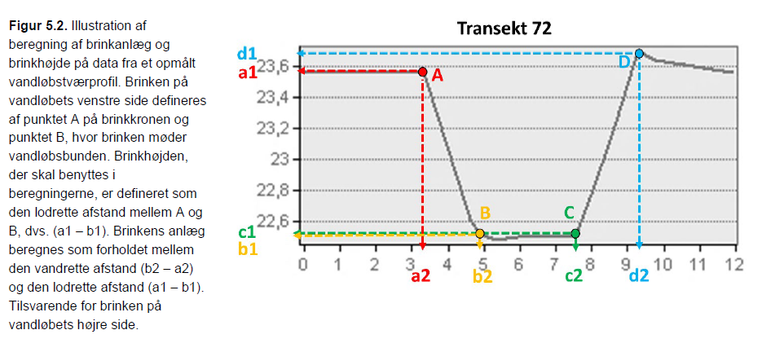

Hvide felter til indtastning
Grå felter er formler

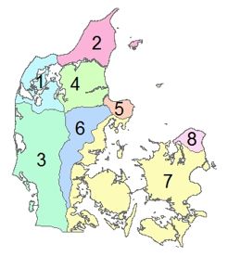
Georegioner, Bornholm er georegion 9 og fremgår ikke på figuren

 |  |  |  | Tabel 2, DCE-rapport nr. 263 (2023) |  |  | Tabel 4, DCE-rapport nr. 263 (2023) |  |  | Tabel 5, DCE-rapport nr. 263 (2023)
 |  |  |  | Udrettet vandløb, brinkerosion (mm/år) |  |  | Korrektionsfaktor pga. træer (-) |  |  | Georegion | Fosforindhold (kg P/m3)
 |  |  |  | Type 1, hedeslette | 1 | 45.2 | Type 1, hedeslette | 1 | 0.47 | 1 | 0.656
 |  |  |  | Type 2, hedeslette | 2 | 45.2 | Type 2, hedeslette | 2 | 0.47 | 2 | 0.825
 |  |  |  | Type 3, hedeslette | 3 | 45.2 | Type 3, hedeslette | 3 | 0.47 | 3 | 0.874
 |  |  |  | Type 1, moræne | 10 | 21.3 | Type 1, moræne | 10 | 0.73 | 4 | 0.559
 |  |  |  | Type 2, moræne | 20 | 25.3 | Type 2, moræne | 20 | 0.57 | 5 | 0.412
 |  |  |  | Type 3, moræne | 30 | 32.4 | Type 3, moræne | 30 | 0.62 | 6 | 0.803
 |  |  |  | Slynget vandløb, brinkerosion (mm/år) |  |  |  |  |  | 7 | 0.817
 |  |  |  | Type 1, hedeslette | 1 | 89.2 |  |  |  | 8 | 1.311
 |  |  |  | Type 2, hedeslette | 2 | 89.2 |  |  |  | 9 | 0.3585
 |  |  |  | Type 3, hedeslette | 3 | 89.2
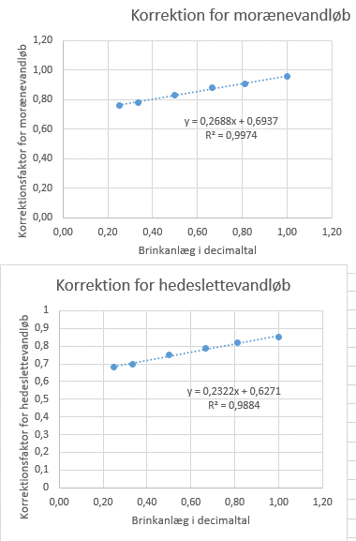
 |  |  |  | Type 1, moræne | 10 | 18.0
 |  |  |  | Type 2, moræne | 20 | 30.9
 |  |  |  | Type 3, moræne | 30 | 20.8

 |  |  |  | Tabel 3, DCE-rapport nr. 263 (2023)
 |  |  |  | Korrektionsfaktor pga. anlæg (-)
 |  |  |  | 1:4 hedeslette = 0.25 | 0.25 | 0.68
 |  |  |  | 1:3 hedeslette = 0.33 | 0.33 | 0.70
 |  |  |  | 1:2 hedeslette= 0.50 | 0.50 | 0.75
 |  |  |  | 1:1.5 hedeslette = 0.67 | 0.67 | 0.79
 |  |  |  | 1:1.25 hedeslette = 0.80 | 0.80 | 0.82
 |  |  |  | 1:1 hedeslette = 1.00 | 1.00 | 0.85
 |  |  |  | 1:4 moræne = 0.25 | 0.25 | 0.76
 |  |  |  | 1:3 moræne = 0.33 | 0.33 | 0.78
 |  |  |  | 1:2 moræne = 0.50 | 0.50 | 0.83
 |  |  |  | 1:1.5 moræne = 0.67 | 0.67 | 0.88
 |  |  |  | 1:1.25 moræne = 0.80 | 0.80 | 0.91
 |  |  |  | 1:1 moræne = 1.00 | 1.00 | 0.96

 | Enhed | Beregning | Bemærkning
Brinkerosionsrate | Mm/m/år | Tabel 2
Modificeret Brinkerosionsrate: Brinkhældning | Mm/m/år | Tabel 3 * Brinkerosions rate [mm/m/år]
Modificeret brinkerosionsrate: Vegetationspåvirkning | Mm/m/år | (Tabel 4 [mm/m/år)* Modificeret Brinkerosions rate [mm/m/år] * Andel træer) + (Modificeret Brinkerosions rate [mm/m/år] * (1-Andel træer))
Brinkerosion: | m3/m/år | Modificeret Brinkerosionsrate [mm/m/år] / 1000[mm/m] *brinkhøjde [m]*1 m vandløbslængde | Det skal ændres til volumen. Mm skal ændres til m3 og dette gøres ved dels at ændre mm til m, og dernæst at gange vandløbsdybden på, samt 1 m landløbslængde. Vandløbsdybde = brinkhøjde
Gennemsnitligt fosforindhold i brinkmateriale: Georegion | Kg P/m3 | Tabel 5
Fosforindhold i brinkmateriale | kg P/m år | Gennemsnitligt fosforindhold i brinkmateriale [Kg P/m3] * Brinkerosionsrate [m3/m år]
kg P for vandløbets strækning | kg P / år | Fosforindhold i brinkmateriale [kg P/m år]* vandløbsstrækning [m]

FØR
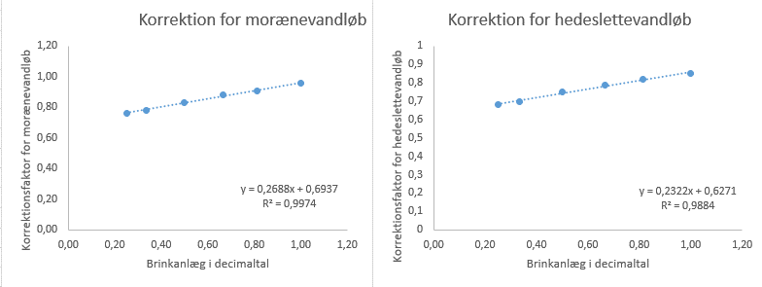
Transekt-nr | Landskabstype (Moræne, Hedeslette) | Landskabstype (10 eller 1) kun til beregning | Vandløbs type | Georegion | Vandløbsform (slynget eller udrettet) | Vandløbs-længde ml. transekter [m] | Grad af høj vegetation side 1 | Grad af høj vegetation side 2 | Brinkhøjde side 1 [m] | Brinkhøjde side 2 [m] | Brinklængde side 1 [m] | Brinklængde side 2 [m] | Anlæg side 1 | Anlæg side 2 | Korrektion Anlæg max/min side 1 | Korrektion Anlæg max/min side 2 | Brinkerosions-rate [mm/m år] | Modificeret brinkerosionsrate, side 1 [mm/m år]: Brinkhældning | Modificeret brinkerosionsrate, side 2 [mm/m år]: Brinkhældning | Korrektions-faktor Vegetation | Modificeret brinkerosionsrate, side 1 [mm/m år]: Grad vegetation | Modificeret brinkerosionsrate, side 2 [mm/m år]: Grad vegetation | Brinkerosion, side 1 [m3/m år]: Brinkhøjde | Brinkerosion, side 2 [m3/m år]: Brinkhøjde | Gennemsnitligt fosforindhold i brinkmateriale [Kg P/m3]: Georegion | Fosforindhold i brinkmateriale, side 1 [Kg P/m år] | Fosforindhold i brinkmateriale, side 2 [Kg P/m år] | kg P_vandløbets strækning, side 1 [kg P/år] | kg P_vandløbets strækning, side 2 [kg P/år] | kg P_vandløbets strækning total [kg P/år] | Tabeller til beregninger (kilde!!) |  |  |  | Lineær udtryk af Tabel 3, til beregninger
 |  |  |  |  |  |  |  |  |  |  |  |  |  |  |  |  |  |  |  |  |  |  |  |  |  |  |  |  |  |  | Tabel 2, DCE-rapport nr. 263 (2023)
 |  |  |  |  |  |  |  |  |  |  |  |  |  |  |  |  |  |  |  |  |  |  |  |  |  |  |  |  |  |  | Udrettet vandløb, brinkerosion (mm/år)
 |  |  |  |  |  |  |  |  |  |  |  |  |  |  |  |  |  |  |  |  |  |  |  |  |  |  |  |  |  |  | Type 1, hedeslette |  | 1 | 45.2
 |  |  |  |  |  |  |  |  |  |  |  |  |  |  |  |  |  |  |  |  |  |  |  |  |  |  |  |  |  |  | Type 2, hedeslette |  | 2 | 45.2
 |  |  |  |  |  |  |  |  |  |  |  |  |  |  |  |  |  |  |  |  |  |  |  |  |  |  |  |  |  |  | Type 3, hedeslette |  | 3 | 45.2
 |  |  |  |  |  |  |  |  |  |  |  |  |  |  |  |  |  |  |  |  |  |  |  |  |  |  |  |  |  |  | Type 1, moræne |  | 10 | 21.3
 |  |  |  |  |  |  |  |  |  |  |  |  |  |  |  |  |  |  |  |  |  |  |  |  |  |  |  |  |  |  | Type 2, moræne |  | 20 | 25.3
 |  |  |  |  |  |  |  |  |  |  |  |  |  |  |  |  |  |  |  |  |  |  |  |  |  |  |  |  |  |  | Type 3, moræne |  | 30 | 32.4
 |  |  |  |  |  |  |  |  |  |  |  |  |  |  |  |  |  |  |  |  |  |  |  |  |  |  |  |  |  |  | Slynget vandløb, brinkerosion (mm/år)
 |  |  |  |  |  |  |  |  |  |  |  |  |  |  |  |  |  |  |  |  |  |  |  |  |  |  |  |  |  |  | Type 1, hedeslette |  | 1 | 89.2
 |  |  |  |  |  |  |  |  |  |  |  |  |  |  |  |  |  |  |  |  |  |  |  |  |  |  |  |  |  |  | Type 2, hedeslette |  | 2 | 89.2
 |  |  |  |  |  |  |  |  |  |  |  |  |  |  |  |  |  |  |  |  |  |  |  |  |  |  |  |  |  |  | Type 3, hedeslette |  | 3 | 89.2
 |  |  |  |  |  |  |  |  |  |  |  |  |  |  |  |  |  |  |  |  |  |  |  |  |  |  |  |  |  |  | Type 1, moræne |  | 10 | 18.0
 |  |  |  |  |  |  |  |  |  |  |  |  |  |  |  |  |  |  |  |  |  |  |  |  |  |  |  |  |  |  | Type 2, moræne |  | 20 | 30.9
 |  |  |  |  |  |  |  |  |  |  |  |  |  |  |  |  |  |  |  |  |  |  |  |  |  |  |  |  |  |  | Type 3, moræne |  | 30 | 20.8

 |  |  |  |  |  |  |  |  |  |  |  |  |  |  |  |  |  |  |  |  |  |  |  |  |  |  |  |  |  |  | Tabel 3, DCE-rapport nr. 263 (2023)
 |  |  |  |  |  |  |  |  |  |  |  |  |  |  |  |  |  |  |  |  |  |  |  |  |  |  |  |  |  |  | Korrektionsfaktor pga. anlæg (-)
 |  |  |  |  |  |  |  |  |  |  |  |  |  |  |  |  |  |  |  |  |  |  |  |  |  |  |  |  |  |  | 1:4 hedeslette = 0.25 |  | 0.25 | 0.68
 |  |  |  |  |  |  |  |  |  |  |  |  |  |  |  |  |  |  |  |  |  |  |  |  |  |  |  |  |  |  | 1:3 hedeslette = 0.33 |  | 0.33 | 0.70
 |  |  |  |  |  |  |  |  |  |  |  |  |  |  |  |  |  |  |  |  |  |  |  |  |  |  |  |  |  |  | 1:2 hedeslette= 0.50 |  | 0.50 | 0.75
 |  |  |  |  |  |  |  |  |  |  |  |  |  |  |  |  |  |  |  |  |  |  |  |  |  |  |  |  |  |  | 1:1.5 hedeslette = 0.67 |  | 0.67 | 0.79
 |  |  |  |  |  |  |  |  |  |  |  |  |  |  |  |  |  |  |  |  |  |  |  |  |  |  |  |  |  |  | 1:1.25 hedeslette = 0.80 |  | 0.80 | 0.82
 |  |  |  |  |  |  |  |  |  |  |  |  |  |  |  |  |  |  |  |  |  |  |  |  |  |  |  |  |  |  | 1:1 hedeslette = 1.00 |  | 1.00 | 0.85
 |  |  |  |  |  |  |  |  |  |  |  |  |  |  |  |  |  |  |  |  |  |  |  |  |  |  |  |  |  |  | 1:4 moræne = 0.25 |  | 2.50 | 0.76
 |  |  |  |  |  |  |  |  |  |  |  |  |  |  |  |  |  |  |  |  |  |  |  |  |  |  |  |  |  |  | 1:3 moræne = 0.33 |  | 3.30 | 0.78
 |  |  |  |  |  |  |  |  |  |  |  |  |  |  |  |  |  |  |  |  |  |  |  |  |  |  |  |  |  |  | 1:2 moræne = 0.50 |  | 5.00 | 0.83
 |  |  |  |  |  |  |  |  |  |  |  |  |  |  |  |  |  |  |  |  |  |  |  |  |  |  |  |  |  |  | 1:1.5 moræne = 0.67 |  | 6.70 | 0.88
 |  |  |  |  |  |  |  |  |  |  |  |  |  |  |  |  |  |  |  |  |  |  |  |  |  |  |  |  |  |  | 1:1.25 moræne = 0.80 |  | 8.00 | 0.91
 |  |  |  |  |  |  |  |  |  |  |  |  |  |  |  |  |  |  |  |  |  |  |  |  |  |  |  |  |  |  | 1:1 moræne = 1.00 |  | 10.00 | 0.96

 |  |  |  |  |  |  |  |  |  |  |  |  |  |  |  |  |  |  |  |  |  |  |  |  |  |  |  |  |  |  | Tabel 4, DCE-rapport nr. 263 (2023)
 |  |  |  |  |  |  |  |  |  |  |  |  |  |  |  |  |  |  |  |  |  |  |  |  |  |  |  |  |  |  | Korrektionsfaktor pga. træer (-)
 |  |  |  |  |  |  |  |  |  |  |  |  |  |  |  |  |  |  |  |  |  |  |  |  |  |  |  |  |  |  | Type 1, hedeslette |  | 1 | 0.47
 |  |  |  |  |  |  |  |  |  |  |  |  |  |  |  |  |  |  |  |  |  |  |  |  |  |  |  |  |  |  | Type 2, hedeslette |  | 2 | 0.47
 |  |  |  |  |  |  |  |  |  |  |  |  |  |  |  |  |  |  |  |  |  |  |  |  |  |  |  |  |  |  | Type 3, hedeslette |  | 3 | 0.47
 |  |  |  |  |  |  |  |  |  |  |  |  |  |  |  |  |  |  |  |  |  |  |  |  |  |  |  |  |  |  | Type 1, moræne |  | 10 | 0.73
 |  |  |  |  |  |  |  |  |  |  |  |  |  |  |  |  |  |  |  |  |  |  |  |  |  |  |  |  |  |  | Type 2, moræne |  | 20 | 0.57
 |  |  |  |  |  |  |  |  |  |  |  |  |  |  |  |  |  |  |  |  |  |  |  |  |  |  |  |  |  |  | Type 3, moræne |  | 30 | 0.62

 |  |  |  |  |  |  |  |  |  |  |  |  |  |  |  |  |  |  |  |  |  |  |  |  |  |  |  |  |  |  | Tabel 5, DCE-rapport nr. 263 (2023)
 |  |  |  |  |  |  |  |  |  |  |  |  |  |  |  |  |  |  |  |  |  |  |  |  |  |  |  |  |  |  | Georegion | Fosforindhold (kg P/m3)
 |  |  |  |  |  |  |  |  |  |  |  |  |  |  |  |  |  |  |  |  |  |  |  |  |  |  |  |  |  |  | 1 | 0.656
 |  |  |  |  |  |  |  |  |  |  |  |  |  |  |  |  |  |  |  |  |  |  |  |  |  |  |  |  |  |  | 2 | 0.825
 |  |  |  |  |  |  |  |  |  |  |  |  |  |  |  |  |  |  |  |  |  |  |  |  |  |  |  |  |  |  | 3 | 0.874
 |  |  |  |  |  |  |  |  |  |  |  |  |  |  |  |  |  |  |  |  |  |  |  |  |  |  |  |  |  |  | 4 | 0.559
 |  |  |  |  |  |  |  |  |  |  |  |  |  |  |  |  |  |  |  |  |  |  |  |  |  |  |  |  |  |  | 5 | 0.412
 |  |  |  |  |  |  |  |  |  |  |  |  |  |  |  |  |  |  |  |  |  |  |  |  |  |  |  |  |  |  | 6 | 0.803
 |  |  |  |  |  |  |  |  |  |  |  |  |  |  |  |  |  |  |  |  |  |  |  |  |  |  |  |  |  |  | 7 | 0.817
 |  |  |  |  |  |  |  |  |  |  |  |  |  |  |  |  |  |  |  |  |  |  |  |  |  |  |  |  |  |  | 8 | 1.311
 |  |  |  |  |  |  |  |  |  |  |  |  |  |  |  |  |  |  |  |  |  |  |  |  |  |  |  |  |  |  | 9 | 0.3585

Grøfter
Forklaring af beregningerne til grøfterne
- Det antages at grøfterne er udrettede og opfører sig som et type 1 vandløb.
- Det antages at brinkerosionsraten fra grøfterne er 25% af hvad man ser i vandløbene, da grøfterne ikke nødvendigvis løber med vand hele året og måske med lav vandhastighed.
- Fanen anvendes både når der lukkes grøfter og når der laves nye grøfter.
Beregningerne:
- Felt E4 - Indtastning af samlet længde af grøfter der sløjfes
- Felt E6 - Gennemsnitlig dybde af grøfterne
- Felt E8 - Rulleliste til valg af landskabstype
- Felt E10 - Rulleliste anvendes til georegion, se under fanen med vejledning, for en figur med georegionerne
- Felt E12 - Tabel 5 anvendes til at finde fosforindholdet i georegionen
- Felt E14 - Værdierne fra Tabel 2 anvendes til at finde brinkerosionsraten for landskabstyperne moræne og hedeslette.
- Felt E16 - Brinkerosionen bestemmes ved at gange brinkerosionsraten med den gennemsnitlige grøfthøjde.
- Felt E18 - Fosforindholdet i grøftbrinkerne fås ved at gange brinkerosionen med fosforindholdet i georegionen
- Felt E20 - Fosfortabet fra grøfterne bestemmes ved at gange fosforindholdet på den samlede længde af grøfterne der sløjfes.
Beregningerne til de nye grøfter er det samme som beskrevet ovenfor.
Grøfter der lukkes |  |  | Tabel 2, DCE-rapport nr. 263 (2023)
 |  |  | Udrettet vandløb, brinkerosion (mm/år) |  | 25% til grøfter
 | Samlet længde | meter | Hedeslette | 45.2 | 11.3
 |  |  | Moræne | 21.3 | 5.3
 | Dybde gennemsnit | meter

 | Landskabstype | rulleliste | Tabel 5, DCE-rapport nr. 263 (2023)
 |  |  | Georegion | Fosforindhold (kg P/m3)
 | Georegion | rulleliste | 1 | 0.656
 |  |  | 2 | 0.825
 | Fosfor i georegion | kg P/m3 | 3 | 0.874
 |  |  | 4 | 0.559
 | Brinkerosionsrate | mm/m/år | 5 | 0.412
 |  |  | 6 | 0.803
 | Brinkerosion | m3/m/år | 7 | 0.817
 |  |  | 8 | 1.311
 | Fosfor i brink | kg P/m/år | 9 | 0.3585

 | Fosfor fra grøft | kg P/år

Nye grøfter

 | Samlet længde | meter

 | Dybde gennemsnit | meter

 | Landskabstype | rulleliste

 | Georegion | rulleliste

 | Fosfor i georegion | kg P/m3

 | Brinkerosionsrate | mm/m/år

 | Brinkerosion | m3/m/år

 | Fosfor i brink | kg P/m/år

 | Fosfor fra grøft | kg P/år

